2.(3５)類神經網路申論題
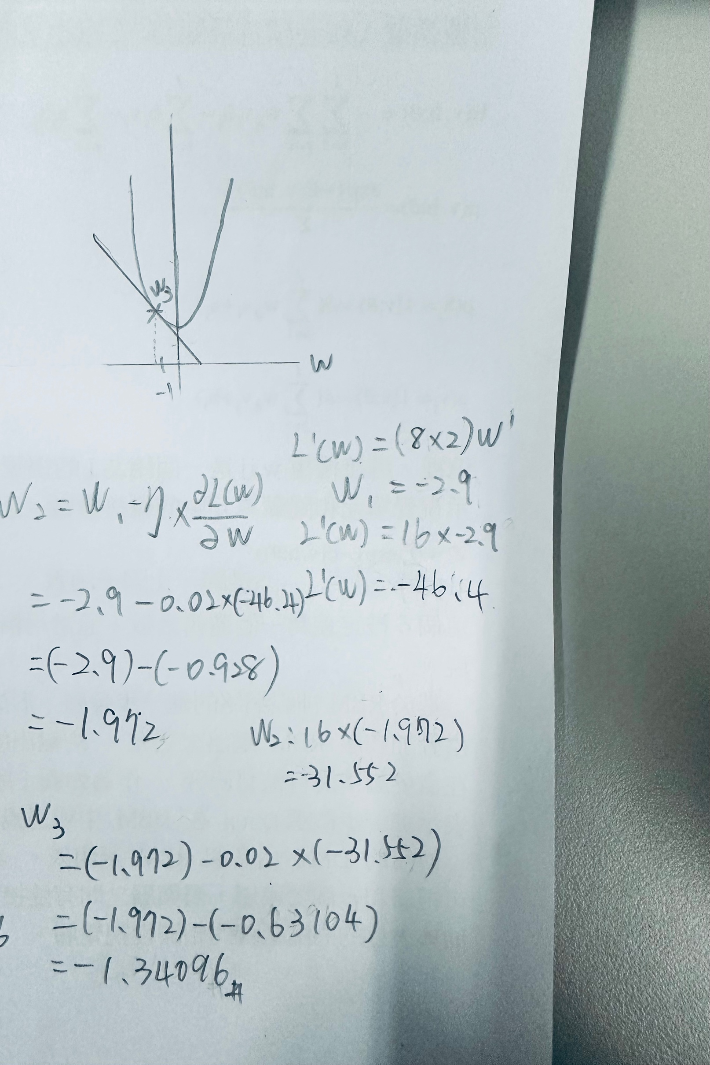
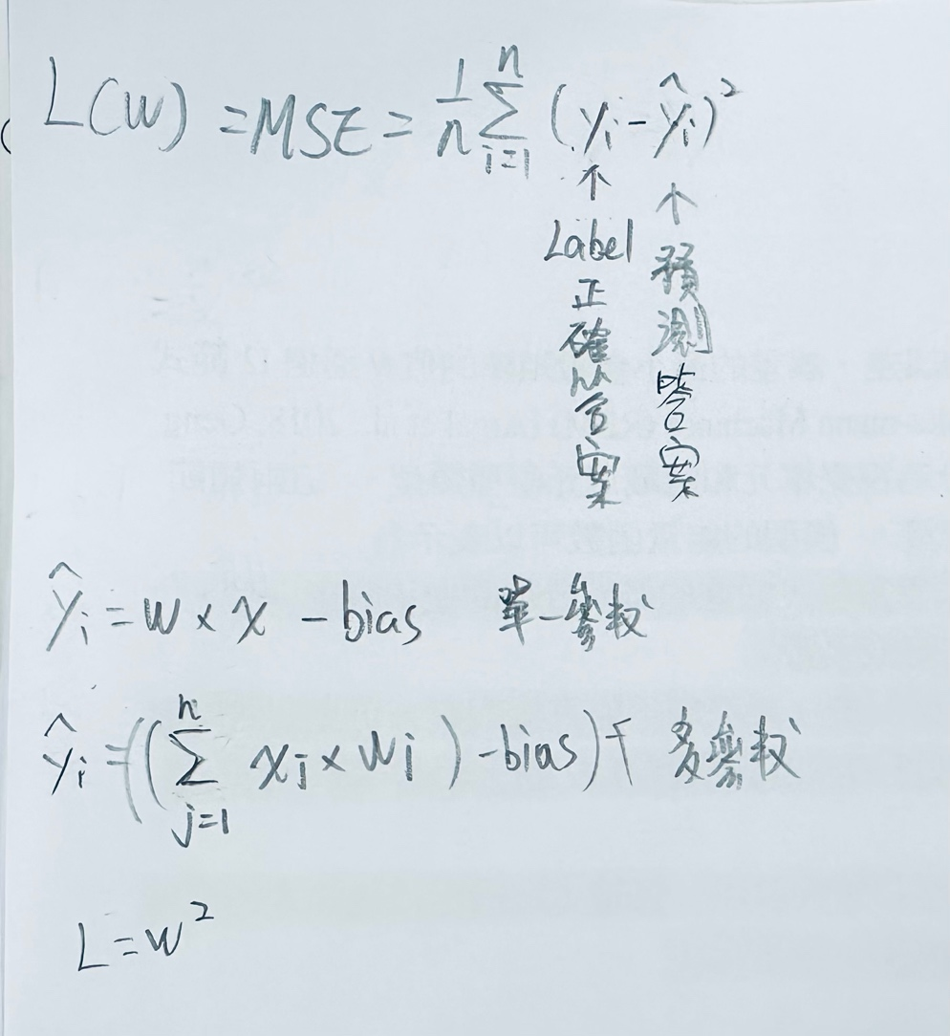
題目1:在類神經網路中，權重W在初始化時都是隨機給予，因此一開始時誤差很大，需要經過多次的訓練調整參數W來減少誤差提高精確率，
評估:損失函數(Loss)大都使用 Mean Square Error 來計算，而且訓練時大都使用梯度下降法(Gradient Descent)來尋找最佳的參數值以得到最小的損失函數 (Loss)
如附圖１，假設我們只有使用一個權重參數W，請說明為什麼 Loss(W) 跟W的關係是曲線的關係? (20)18

題目2:如附圖2，在使用梯度下降法時, 假設 L(W)=MSE = 8W2 + 0.8 、且超參數Ƞ = 0.02
又假設第一次訓練時Ｗ1＝-2.9，請問要訓練第3次時Ｗ3等於多少 （需附上：L(W)的曲線圖、計算過程及說明）(15)

附圖1
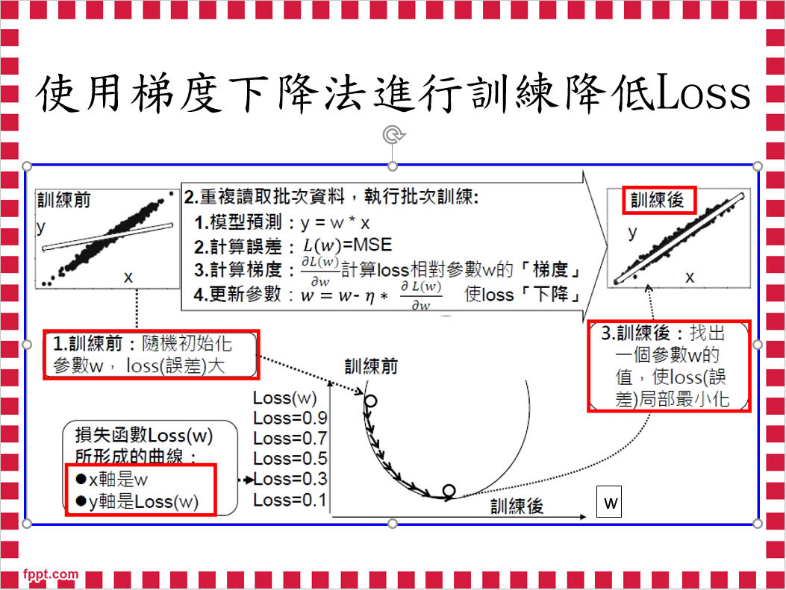

附圖2
